Лист1
Тест кейсы
Номер тест кейса | Приоритет | Модуль | Подмодуль | Описание тест-кейса | Ожидаемые результаты | Примечание
1 | Критический | Страница авторизации | Форма авторизации | Авторизация с помощью валидного логина и валидного пароля. 1. Ввести в поле "Логин" secured 2. Ввести в поле "Пароль" 12341234 3. Нажать на кнопку "Войти" | 1. В поле "Логин" отображается "secured". 2. В поле "Пароль" отображается скрытым. 3. Осуществляется переход на домашнюю страницу пользователя Secured. |  | 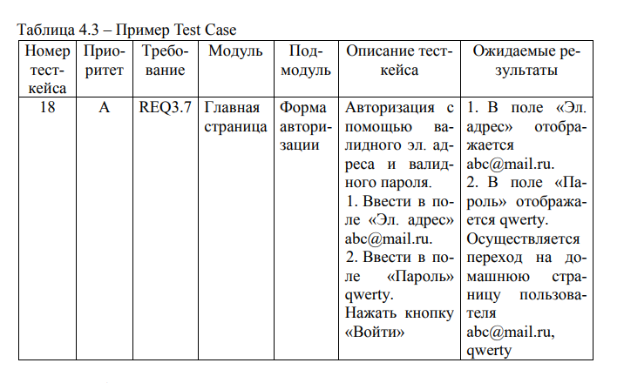
2 | Критический | Страница авторизации | Кнопка создания нового аккаунта | Нажатие на кнопку "New user? Sign Up". | Переход на страницу регистрации нового аккаунта.
3 | Незначительный | Страница авторизации | Форма ввода пароля | Нажатие на иконку просмотра пароля в форме для ввода пароля. | 1. При первом нажатии начинает отображаться стандартно, а не символами "*". 2. При повторном нажатии пароль снова начинает отображаться символами "*".
4 | Критический | Страница регистрации | Форма создания новой учетной записи | Заполнение полей с данными учетной записи. 1. Ввести в поле "Full Name" валидное полное имя, например "Дмитрий Некинов". 2. Ввести в поле "Username" уникальное валидное значение, например "dmitriy_nekanov_worker". 4. Ввести в поле "Email" валидный адрес электронной почты, например "dnmail@gmail.com". 3. Ввести в поле "Password" валидное значение, например "Qwerty123!". 4. Ввести в поле "Confirm Password" валидное значение — "Qwerty123!". 5. Выбрать роль посредством radio button. "DRIVER" либо "TECHNICIAN". 6. Нажать на кнопку "Register". | Создание новой учетной записи, возвращение на страницу авторизации.
5 | Высокий | Страница регистрации | Форма ввода полного имени пользователя | 1. Ввести в форму не валидное полное имя, которое не состоит из двух слов, начинающихся с заглавных букв. 2. Нажать на кнопку "Register". | Форма не принимает введенное значение и выводит сообщение об ошибке: "Not a full name".
6 | Высокий | Страница регистрации | Форма ввода логина пользователя | 1. Ввести в форму ввода логина логин, который будет содержать в себе более 15 символов. 2. Нажать кнопку "Register". | Форма не принимает введенное значение и выводит сообщение об ошибке: "Must be shorter than 15".
7 | Высокий | Страница регистрации | Любая форма ввода данных | 1. Оставить любое из полей для ввода данных пустым. 2. Нажать на кнопку "Register" | Форма не принимает введенное значение и выводит сообщение об ошибке: "Shouldn't be empty".
8 | Высокий | Страница регистрации | Форма ввода пароля | 1. Ввести в форму для ввода пароля создаваемой учетной записи пароль, который не удовлетворяет политике создания паролей. 2. Нажать на кнопку "Register". | Форма не принимает введенное значение и выводит сообщение об ошибке: "Weak password".
9 | Высокий | Страница регистрации | Кнопка возвращения на страницу авторизации | Возвращение на страницу авторизации путем нажатия на кнопку "I already have an account". | Возвращение на страницу авторизации
10 | Обычный | Страница профиля пользователя | Форма обновления данных пользователя | Заполнение полей с новыми данными аккаунта. 1. Ввести в поле "Full Name" валидное полное имя, например "Дмитрий Некинов". 2. Ввести в поле "Username" уникальное валидное значение, например "dmitriy_nekanov_worker". 4. Ввести в поле "Email" валидный адрес электронной почты, например "dnmail@gmail.com". 3. Ввести в поле "Password" валидное значение, например "Qwerty123!". 4. Нажать на кнопку "Update". | Обновление старых данных пользователя на новые введенные.
11 | Обычный | Страница администирования пользователя | Форма изменения данных пользователя администратором | Изменение учетной записи пользователя. 1. Ввести в поле "Full Name" валидное значение, например "Алексей Иванов". 2. Ввести в поле "Username" уникальное валидное значение, например "alex_ivanov_2024". 3. Ввести в поле "Email" валидное значение, например "alexivan@gmail.com". 4. Нажать кнопку "Update". | Обновление старых данных пользователя на новые введенные.
12 | Высокий | Страница администирования пользователя | Форма удаления учетной записи пользователя | Удаление учетной записи пользователя. 1. Активация переключателя "Delete Switch". 2. Нажатие на кнопку "Delete Account". | Удаление учетной записи пользователя, переход на страницу панели администратора.
13 | Обычный | Страница администирования пользователя | Форма смены роли аккаунты | Обновление ролей аккаунта. 1. Ввод новой роли аккаунта. 2. Нажатие на кнопку "Update". | Смена роли учетной записи пользователя.
14 | Критический | Боковое меню | Кнопка "Боковое меню" | Переход к боковому меню с помощью кнопки "Боковое меню". 1. Нажать на кнопку с символом меню сверху слева окна приложения. | Откроется боковое меню навигации
15 | Критический | Боковое меню | Кнопка "Admin Panel" | Переход на страницу администрирования. 1. Нажать на кнопку "Admin Panel". | Происходит переход на страницу панели администратора
16 | Критический | Боковое меню | Кнопка "Profile" | Переход на страницу профиля пользователя. 1. Нажать на кнопку "Profile". | Происходит переход на страницу профиля пользователя
17 | Критический | Боковое меню | Кнопка "Администрирование" | Кнопка "Admin Panel" отсутствует если пользователь не имеет роли администратора. | При наличии у пользователя роли администратора кнопка "Admin Panel" не отображается в боковом меню
18 | Критический | Боковое меню | Кнопка "Notifications" | Переход на страницу уведомлений. 1. Нажать на кнопку "Notifications". | Происходит переход на страницу уведомлений
19 | Критический | Боковое меню | Системная кнопка "Назад" | Закрытие меню с помощью системной кнопки "Назад". 1. Нажать на кнопку "Назад". | Происходит возврат из бокового меню на ранее открытую страницу
20 | Критический | Боковое меню | Навигация бокового меню | Закрытие меню с помощью нажатия вне пространства меню. 1. Нажать на пространство вне бокового меню. | Происходит возврат из бокового меню на ранее открытую страницу

Лист3
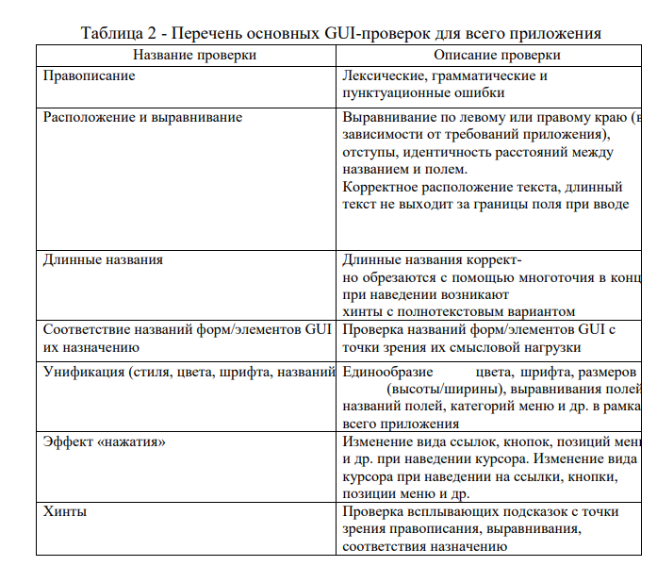
Название проверки | Описание проверки
Правописание

